상품제안서
헬렌 어린이 스푼젓가락 2P | 상품코드: S45250

 |  |  |  |  |  |  | 02-713-8555 | www.synergygift.co.kr
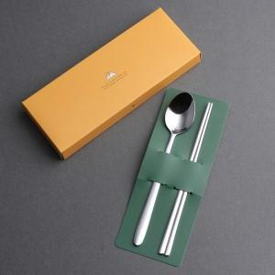

【상세/제작정보】 | <p><span style="font-size: 14pt;">※ 기본 숟가락 앞면 + 젓가락 양면 레이저인쇄</span></p>

【인쇄/포장옵션】 | 레이저, 개별이니셜 / 포장지포장

【공급단가】 | 수량 | 100~ | 300~ | 1,000~ | 3,000~ | 10,000~
*VAT별도 | 단가 | 2,860원 | 2,700원 | 2,570원 | 2,500원 | 2,460원

【상품 URL】 | https://synergygift.co.kr:443/src/goods_detail.php?gdno=45250

